环境&编译&运行等
Num | Trouble | Solution | Note
1 | VS编译错误： Error C1047 The object or library file '..\..\..\output\int\Win32\GL_vs2015_Release_DLL\profiling_helper.obj' was created with an older compiler than other objects; rebuild old objects and libraries xsssxsasda D:\KanziWorkspaceForLearing\xsssxsasda\Application\configs\platforms\win32\LINK 1 | 缺少环境，将kanzi工程导入kanzi workspace，或将kanzi workspace的Engine文件夹拷贝至工程上一级目录
2 | Message用Log打印属性值为null | 使用js脚本打印（※js脚本编译为APK会运行崩溃）
3 | ERROR: Cause: executing external native build for cmake D:\Git\geely-hx11-gitPlace\Applications\launcher_app\Application\CMakeLists.txt | 查看kanzi環境的Engine是否缺少gradle相關
4 | Android Studio编译APK报错 | 重新指定APK存储路径
5 | sln打不开 | 缺少环境，放到kanziWorkspace的projects或者example文件夹下
6 | 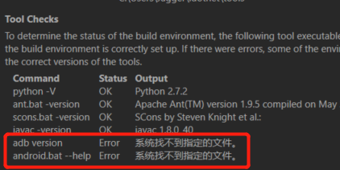 adb 不好用 | 环境变量没有正确配置 C:\ProgramData\Rightware\Kanzi 3.6.13、kanzi_environment_variables.bat
7 | 编译Plugin dll时 错误LNK1168 | 退出preview，再编译dll（dll文件被占用）
8 | 编译Plugin dll无法更新到新代码 | rebuild
9 | 如何创建gradle | kanzi workspace Engin中有相关资源会自动生成
10 | Preview 帧率超低 | 可能是插件选择Debug版本的原因
11 | 如何编译插件的so | CMAKE正常情况会自动生成
12 | Unable to resolve dependency for ':app@debugAndroidTest/compileClasspath': Could not resolve org.hamcrest:hamcrest-library:1.3.
13 | adb 安装apk异常慢
14 | android studio编译完找不到so | 看log
15 | C:\KanziWorkspace_3_6_10_170\Projects\AndroidDataSource2\Tool_project>adb: failed to install d:\Git\APK\release\app-release.apk: Failure [INSTALL_FAILED_UPDATE_INCOMPATIBLE: Package com.rightware.kanzi.androiddatasource signatures do not match previously installed version; ignoring!] | 因为已经安装了同名apk
16 | lib和dll的链接方式区别
17 | 打开项目preview报错，提示有属性重复定义 | kanzi版本错误
18 |  | android studio版本问题
19 | Android Studio 编译错误 Build command failed. Error while executing process C:\AndroidSDK\cmake\3.10.2.4988404\bin\cmake.exe with arguments {--build C:\KanziWorkspace_3_6_10_170\Projects\geely-ex11-work\GeelyEx11\Application\output\cmake\app\cmake\debug\x86_64 --target GeelyEx11} ninja: error: '../../../../../../lib/android/ES3_Debug/x86_64/libScrollPlugIn.so', needed by '../../../../../../configs/platforms/android_gradle/app/build/intermediates/cmake/debug/obj/x86_64/libkanzi.so', missing and no known rule to make it
20 |  | local.properties WorkSpace路徑不對 NDK不需要設置
21 | 编译成功但是没有生成so | 没有cmake，没有gradle
22 | QNX 中启动两个3610kanzi进程，起第二个进程会提示以下log： # error:generic:/home/admin/ws/0/CD/Engine/source/core.ui/platform/windowing/qnx_screen/kzs_window_native.cpp.177> Unable to retrieve window size. error:generic:/home/admin/ws/0/CD/Engine/source/appfw/platform/posix/main.cpp.28> Unable to retrieve window size. | 需要修改groupName 方案：On startup Kanzi application creates Native Window and Window Group for that window with screen_create_group() system call. By default Kanzi uses "KanziWindowGroup" to name the group. In this case second Kanzi application crashes because it tries to create group with "KanziWindowGroup" name which is already used by first application. To solve this issue you need to set different group names for each Kanzi application. You can do that through application configuration properties in Application::onConfigure() callback: 1. Application #1: virtual void onConfigure(ApplicationProperties& configuration) KZ_OVERRIDE { configuration.defaultWindowProperties.groupName = string("FirstApplicationWindowGroupName"); } 2. Application #2: virtual void onConfigure(ApplicationProperties& configuration) KZ_OVERRIDE { configuration.defaultWindowProperties.groupName = string("SecondApplicationWindowGroupName"); }
23 | 创建kanzi工程没有gradle | WorkSpace缺少Template，或者Templete少相关内容
24 | ERROR: Error: Could not find or access Kanzi's Gradle plugin directory: D:\KanziWorkspace_3_6_10_170\Engine\lib\android\gradle | local.properties的kanzi.home设置错误
25 | android studio如何设置编译so的版本（release/debug） | 使用带签名编译APK可以选择编译版本
26 | jar和so的区别 | so-动态链接库，共享库，由C或C++编译生成 jar- Java Archive File相当于静态库，由java代码编译生成
27 | android studio不同编译方式区别 | generate生成的apk带签名，部分设备无签名无法安装
28 | 编译方式区别 debug javadebug profiling release | debug- javadebug- profiling-性能测试 release-发布版本
29 | KanziStudio导出为player报无法启动dll错误 | 将dll拷贝到.exe目录下
30 | adb 卸载apk | adb uninstall [com.rightware.kanzi.geelyex11]包名 adb shell pm list packages 列出所有包 adb shell pm list packages -3 列出除系统的所有第三方包
31 | android studio 编译时报错： Mapping new ns http://schemas.android.com/repository/android/common/02 to old ns http://schemas.android.com/repository/android/common/01 | 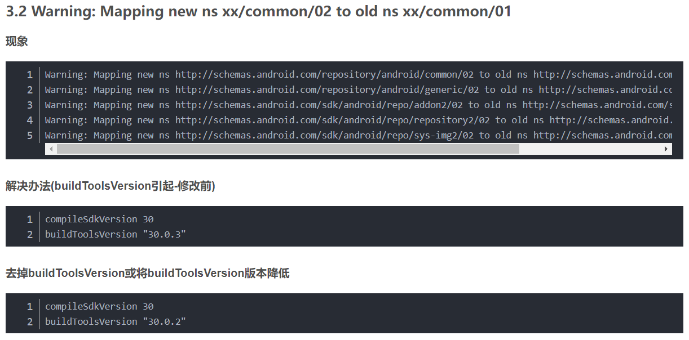 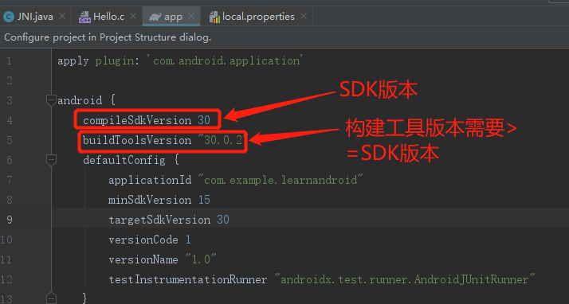 buildToolsVersion引起 | 未解决
32 | Deprecated Gradle features were used in this build, making it incompatible w |  | 未解决
33 | 找不到jni.h | 创建native c++工程可以解决
34 | 编译为APK后，读文件操作找不到文件 | 路径错误，与preview的路径是不一样的 安卓侧获取并传递给kanzi this.getExternalFilesDir(null).getAbsolutePath()
35 | 如何将现有.so组入项目 | System.loadLibrary(".so name"); 另外根据需要可配置CmakeList链接
36 | anroid编译报错： 2 files found with path … | 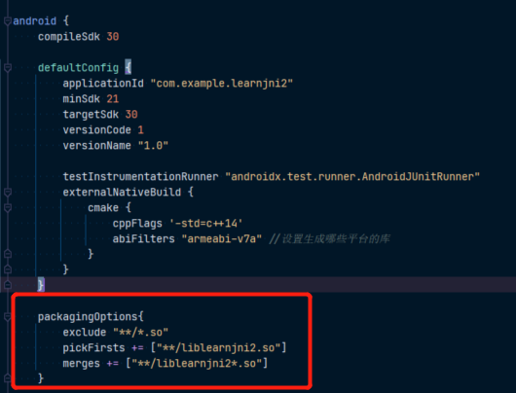 build.gradle 添加如下代码
37 | ERROR: Invalid revision: 3.18.1-g262b901-dirty | 这个错误是由于CMake版本过高造成的 切换cmake版本方法 local.properties添加如下内容（此处示例使用kanzi环境的cmake）
38 | 如何修改apk安装的软件名 | AndroidManifest.xml修改label属性：
39 | ERROR: Unable to find method 'org.gradle.api.artifacts.result.ComponentSelectionReason.getDescription()Ljava/lang/String;'. Possible causes for this unexpected error include: Gradle's dependency cache may be corrupt (this sometimes occurs after a network connection timeout.) Re-download dependencies and sync project (requires network) The state of a Gradle build process (daemon) may be corrupt. Stopping all Gradle daemons may solve this problem. Stop Gradle build processes (requires restart) Your project may be using a third-party plugin which is not compatible with the other plugins in the project or the version of Gradle requested by the project. In the case of corrupt Gradle processes, you can also try closing the IDE and then killing all Java processes. | 重新创建工程未再现解决。。。
40 | adb连接逍遥模拟器 | 在模拟器目录下 执行 cmd：adb connect 127.0.0.1:21503
41
42
43
44
45
46
47
48
49
50
51
52
53

Kanzi
Num | Trouble | Solution | Note
1 | 如何给立方体各个面贴图
2 | CLAMP | CLAMP在绑定和Shader中的参数列表不同 Shader - clamp(x,a,b) Binding - clamp(a,b,x)
3 | 添加属性无法添加Render Transformation Origin | 3D节点没有这个属性
4 | 不能正确渲染通道 | blit需要在texture属性中选中要渲染的通道
5 | 照相机绑定ScrollView | X = {@../../Scroll View 2D/ScrollViewConcept.ScrollPosition}.VectorX Y = {@../../Scroll View 2D/ScrollViewConcept.ScrollPosition}.VectorY CreateRotation(Y * -180.0, X * -360.0, 0)
6 | premake的使用方法 | 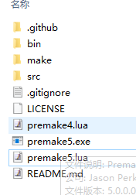 下载premake，将exe放到要生成项目的目录，运行命令行输入"premake5 xxx.exe vs2015"(需要有写好的lua脚本)，生产的工程在make文件夹
7 | 配置SOIL2库时，配置好LINKER但是在项目中添加头文件时找不到头文件 | 需要添加include目录，将SOIL2-release-1.20\src\SOIL2文件夹放进去 | 配置链接库步骤： 1.配置Linker的general添加lib文件夹路径 2.配置Linker的Input添加lib文件 配置include步骤： VC++Directiories中配置IncludeDirectories，添加include路径
8 | Shader的sin等参数类型？ | 弧度
9 | 状态切换异常 | 查看controller是否显式的加在节点上
10 | using kanzi::PrefabView3D找不到 | 未包含相应的头文件#include <kanzi/ui/node/prefab_view3d.hpp> 教程有头文件
11 | onAttach()不执行 | 需要调用基类的onAttach()
12 | 自定义属性在kanzi studio看不到 | 需要update plugin
13 | 渲染通道问题 | 深度测试选Always同时要考虑关闭深度缓存写入
14 | kanzi shader 深度变量是哪个？ | gl_FragCoord.z
15 | Project工程的默认当前目录是什么 | Project -> Properties - <Project Name>
16 | 调节模型的Transformation无效 | 是否带骨骼，带骨骼需要调整骨骼
17 | user scroll和scroll的区别 | User Scroll Started Occurs when the user starts scrolling a Scroll View node. 点击时就触发 Scroll Started Occurs when the scroll position of a Scroll View node starts changing 拖动才触发
18 | 属性在打Log时编译报错 | 用getProperty取属性
19 | 更改属性无法驱动状态机 | 可能属性在动画里也有控制
20 | typeid | 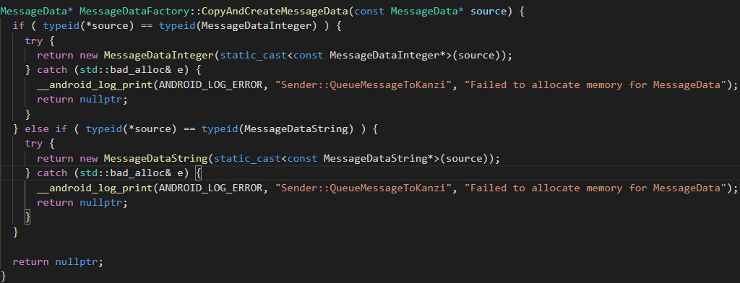 typeid 运算符用来获取一个表达式的类型信息。类型信息对于编程语言非常重要，它描述了数据的各种属性： 对于基本类型（int、float 等C++内置类型）的数据，类型信息所包含的内容比较简单，主要是指数据的类型。 对于类类型的数据（也就是对象），类型信息是指对象所属的类、所包含的成员、所在的继承关系等。
21 | 通过代码MeshSharedPtr leftwarningNode_=screenNode->lookupNode<Mesh>("#LeftLaneWarningalisa")来获取plane节点，但是返回的地址是空 | 泛型错误，应该使用Model3D
22 | android 代码 log打不出来 | 编译debug版本
23 | 导入模型显示异常，动画异常或骨骼异常 | 模型节点或骨骼节点复制异常，使用拖动而非复制，复制导致材质异常
24 | tinyxml2是什么 | 解析xml的
25 | extern "C"作用的范围，函数截至？当前文件？
26 | 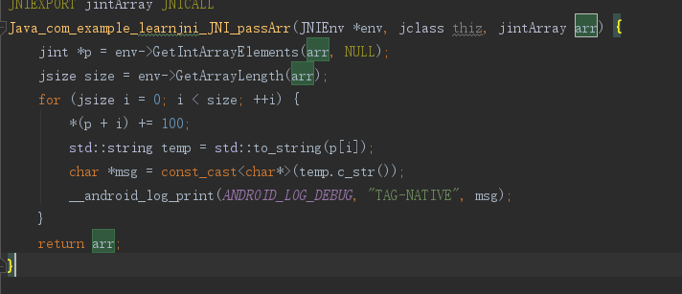 D:/AndroidWorkSpace/LearnJNI2/app/src/main/cpp/native-lib.cpp:42:62: error: format string is not a string literal (potentially insecure) [-Werror,-Wformat-security] __android_log_print(ANDROID_LOG_DEBUG, "TAG-NATIVE", temp.c_str()); | 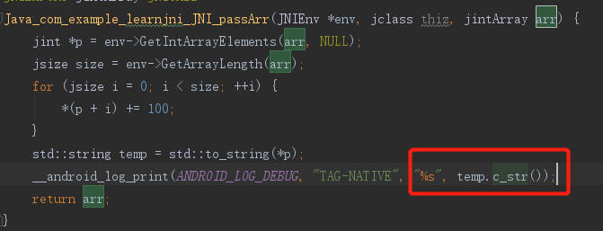
27 | 抽象类可以声明吗？ | 可以，声明为空指针
28 | ///注释和//注释的区别 | ///可以生成说明文档，通过项目属性控制
29 | 字符数组和字符指针的区别 | char *str = "This is a string.";是对字符指针进行初始化。此时，字符指针指向的是一个字符串常量的首地址，即指向字符串的首地址。 char string[ ]="This is a string.";string是字符数组，它存放了一个字符串。 字符指针不能修改值，但可以指向其他字符串 字符数组可以修改值
30 | 子节点属性驱动生效，但是将此属性提升到父节点后不生效 | 可能造成的原因：父节点存在状态机
31 | 渲染深度图plugin自定义节点渲染不出来 | 可能是用旧版渲染通道原因
32
33
34
35
36
37
38
39
40
41
42
43
44
45
46
47
48
49
50
51
52
53
54
55
56
57
58
59
60
61
62
63
64
65
66
67
68
69
70
71
72
73
74
75
76
77
78
79
80
81
82
83
84
85
86
87
88
89
90
91
92
93
94
95
96
97
98
99
100
101
102
103
104
105
106
107
108
109

Android相关
Num | Trouble | Solution | Note
1 | 增加测试按钮的代码位置 | 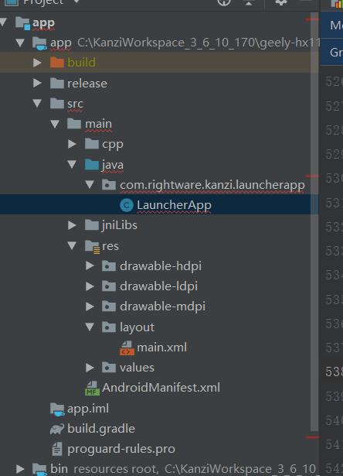
2 | android studio 查看类结构快捷键 | Alt + 7
3 | 注册KanziView生命周期 | 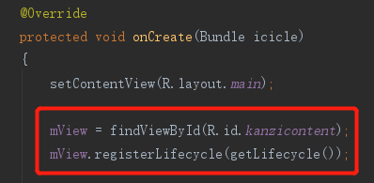 在onCreate mView = findViewById(R.id.kanzicontent); mView.registerLifecycle(getLifecycle()); | 依赖android生命周期
4 | kanzi渲染只能在android下面 | 由serfaceview机制决定的
5 | android输出log | Log.v Log.d Log.i Log.w Log.e
6 | LayoutInflater.inflate() | public View inflate (int resource, ViewGroup root) public View inflate (int resource, ViewGroup root, boolean attachToRoot)
7 | BroadcastReceiver | 广播接收
8 | onPause onStop时线程如何处理的，sleep？
9 | C++如何打印android logcat日志 | #include <android/log.h> __android_log_print(ANDROID_LOG_DEBUG, "TAG-NATIVE", msg);
10 | MutableLiveData数据残留 | MutableLiveData在removeObserver时不会清除数据，并且再下次添加observer时会触发回调
11 | 主线程休眠方式 | try { TimeUnit.MILLISECONDS.sleep(5000); } catch (InterruptedException e) { e.printStackTrace(); }
12 | Toast用法 | Toast是Android中用来显示显示信息的一种机制，和Dialog不一样的是，Toast是没有焦点的，而且Toast显示的时间有限，过一定的时间就会自动消失。 第一个参数：当前的上下文环境。可用getApplicationContext()或者getContext()或this 第二个参数：要显示的字符串。也可是R.string中字符串ID 第三个参数：显示的时间长短。Toast默认的有两个Toast.LENGTH_LONG(3S)和Toast.LENGTH_SHORT(2S)，也可以使用毫秒如1000ms（不建议） Toast 是一个 View 视图，快速的为用户显示少量的信息。 Toast 在应用程序上浮动显示信息给用户，不会获得焦点，不影响用户的输入或其他操作，主要用于 一些帮助或者提示。 Toast 最常见的创建方式是使用静态方法 Toast.makeText // 创建toast对象 Toast toast = Toast.makeText(this, new JNI().getMyString2(), new Integer(3000)); // 设置位置 toast.setGravity(Gravity.CENTER, 0, 0); // 显示toast toast.show();
13
14
15
16
17
18
19
20
21
22
23
24
25
26
27
28
29
30
31
32
33
34
35
36
37
38
39
40
41

JNI
Num | Trouble | Solution | Note
1 | jclass和jobject的区别 | jclass对应静态native方法，jobject对应非静态native方法
2 | 传递int数组，并修改数组的元素 | 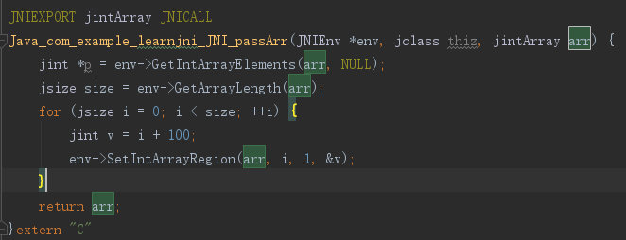
3 | 如何获取方法的签名 | 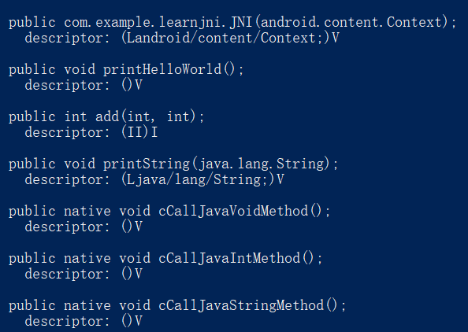 先编译生成class，到class目录命令行执行执行 javap -s 类名 android studio可以alt + enter自动生成
4 | c调用java | 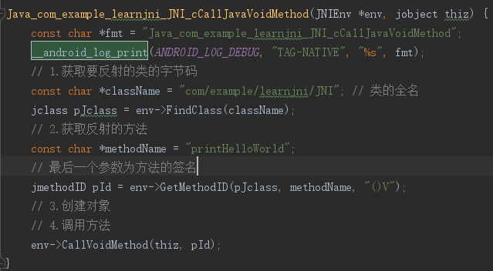
5 | JNI DETECTED ERROR IN APPLICATION: can't call int com.example.learnjni.JNI.add(int, int) on instance of java.lang.Class<com.example.learnjni.JNI> | 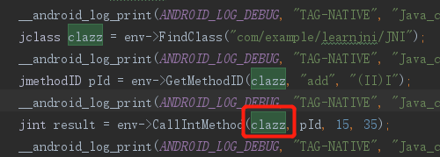 CallIntMethod的传参错误，应传入类的实例，此处可用如理参数thiz
6
7
8
9
10
11
12
13
14
15
16
17
18
19
20
21
22
23
24
25
26
27
28
29
30
31
32
33
34
35
36
37
38
39
40

